Head
システム名 1.0
レビューシート

Tutorial 4
№ | レビュー日 | ステータス | 部分 | エラー タイプ | 箇所 | レビュー内容 | レビュー者 | 対応内容 | 対応日 | 対応者 | 備考
1 | 2021-10-18 | Open | Logic | Improvement | Separate folder for login.php | 1) No need to use include ".php" 2) redirect to the login.php file using form action 3) separate the screen php file and logic php file (eg login.php is logic while index.php is screen). Create a new folder to put the login.php |  | fixed as review | 19/10/2021 | Kaung Khant Naing
2 | 2021-10-18 | Open | Others | Careless | Indent spaces | 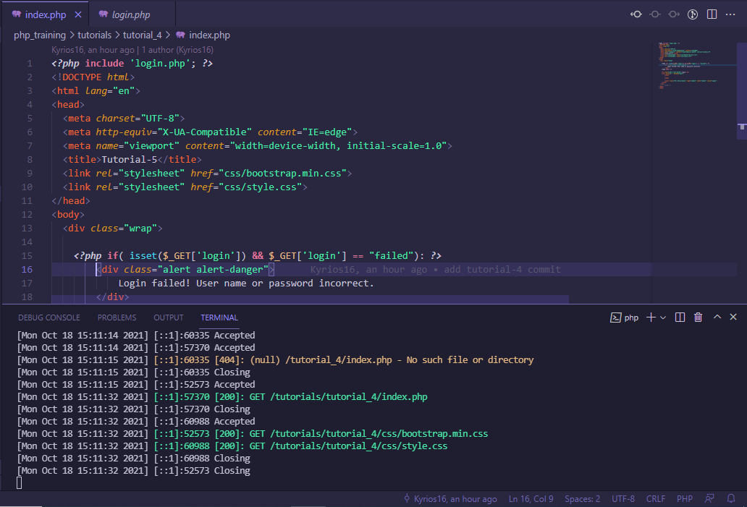 1) Use the indent of 4 spaces in .php |  | use formatter extension | 19/10/2021 | Kaung Khant Naing
3 | 2021-10-18 | Open | Logic | Improvement | Redirect page | 1) Instead of echo in login.php, please create another file to redirect to that page. 2) Don't use exit 3) put the logout link in the new redirect page |  | create show.php for display success message | 19/10/2021 | Kaung Khant Naing

Tutorial 5
№ | レビュー日 | ステータス | 部分 | エラー タイプ | 箇所 | レビュー内容 | レビュー者 | 対応内容 | 対応日 | 対応者 | 備考
1 | 2021-10-22 | Open | Others | Improvement | Composer | 1) Encourage to use the composer for php library management |  | used composer for simplexlsx library | 22/10/2021 | Kaung Khant Naing
2 | 2021-10-22 | Open | Others | Careless | Error | 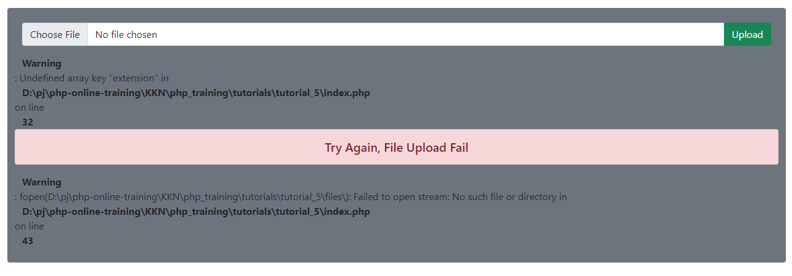 1) Fix the error occured when no file chosen and upload |  | add check error condition | 22/10/2021 | Kaung Khant Naing
3 | 2021-10-22 | Open | Others | Improvement | Unexpected result |  1) Unexpected result in ms word read |  | use library | 22/10/2021 | Kaung Khant Naing

Tutorial 6
№ | レビュー日 | ステータス | 部分 | エラー タイプ | 箇所 | レビュー内容 | レビュー者 | 対応内容 | 対応日 | 対応者 | 備考
1 | 2021-10-22 | Open | Others | Improvement | File management | 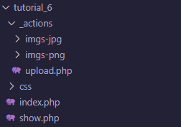 1) css img/ jpg png |  | create and change directory | 22/10/2021 | Kaung Khant Naing

Tutorial 7
№ | レビュー日 | ステータス | 部分 | エラー タイプ | 箇所 | レビュー内容 | レビュー者 | 対応内容 | 対応日 | 対応者 | 備考
1 | 2021-10-22 | Open | Others | Improvement | Composer | 1) encourage to use composer for php library managment |  | used composer for phpqrcode library | 22/10/2021 | Kaung Khant Naing
2 | 2021-10-22 | Open | Others | Improvement | User experience | 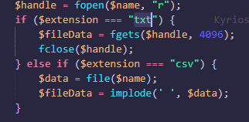 1) display the created QR code so that user can scan the qr immediately 2) restrict the uploaded file type to txt and csv by showing validation text as the image and other file type are not working as expected. |  | fixed bugs and errors | 22/10/2021 | Kaung Khant Naing

Tutorial 8 + 9 + 10
№ | レビュー日 | ステータス | 部分 | エラー タイプ | 箇所 | レビュー内容 | レビュー者 | 対応内容 | 対応日 | 対応者 | 備考
1 | 2021-10-23 | Open | Others | Careless |  | 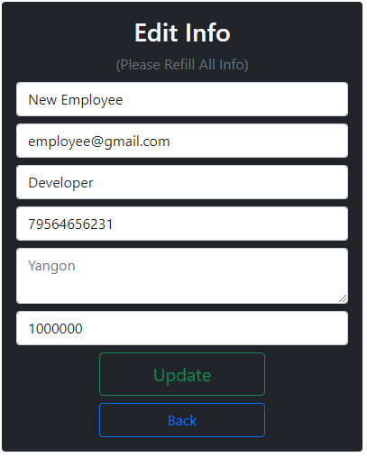 1) Place the Yangon in the value of input not in the placeholder |  | complete | 23/10/2021 | Kaung Khant Naing | I used textarea for address, textarea element can't use value attribue
2 | 2021-10-23 | Open | Others | Improvement |  | 1) When admin delete the user, go back to the manage page instead of admin profile. 2) Although the admin acc is logined, after visiting profile.php and go to manage.php, it directs back to login page with login fail warning. Instead it should be able to go to manage.php as admin acc has already logined. 3) Updating password from reset password link not update the password. |  | fixed all bugs and errors | 23/10/2021 | Kaung Khant Naing
3 | 2021-10-23 | Open | Others | Improvement | Hide credentials | 1) Never commit your real mail credentials. Please replace it with fake information |  | complete | 23/10/2021 | Kaung Khant Naing
4 | 2021-10-23 | Open | Logic | Improvement |  | 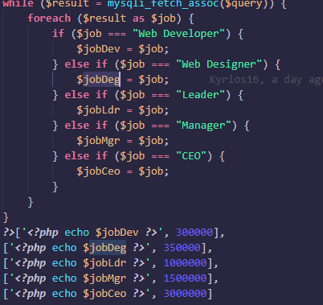 1) Unnecessary step of comparing job title. OK to put the job title as it is. Eg ['Web developer', 300000] |  | change as review | 23/10/2021 | Kaung Khant Naing

Task List with SCM Frame
№ | レビュー日 | ステータス | 部分 | エラー タイプ | 箇所 | レビュー内容 | レビュー者 | 対応内容 | 対応日 | 対応者 | 備考
1 | 2021-10-27 | Open | Others | Careless | Unused declaration | 1) remove unsued declaration in web.php |  | remove unused declarations in whole project | 27/10/2021 | Kaung Khant Naing
2 | 2021-10-27 | Open | Others | Careless |  | 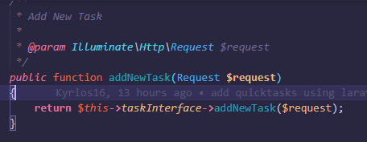 1) @return in comment |  | add comment for @return | 27/10/2021 | Kaung Khant Naing
3 | 2021-10-27 | Open | Others | Careless |  | 1) @param, @return in both service and dao interface |  | add comment for @return and @param in both | 27/10/2021 | Kaung Khant Naing
4 | 2021-10-27 | Open | Others | Careless |  | 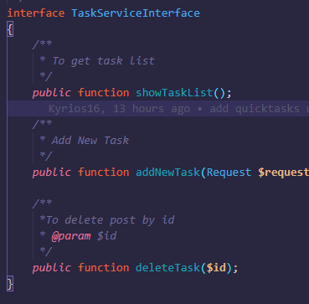 1) @param, @return in service interface |  | add comment @return and @param | 27/10/2021 | Kaung Khant Naing
5 | 2021-10-27 | Open | Others | Improvement |  | 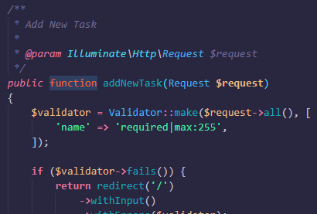 1) @return in service 2) validation and return to view should be done in controller |  | 1)add @return comment, 2)use formrequest validation and fixed | 27/10/2021 | Kaung Khant Naing
6 | 2021-10-27 | Open | Others | Improvement |  | 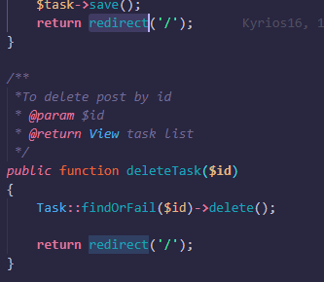 1)redirect to view should be done in controller |  | change and fixed | 27/10/2021 | Kaung Khant Naing

Assignment01
№ | レビュー日 | ステータス | 部分 | エラー タイプ | 箇所 | レビュー内容 | レビュー者 | 対応内容 | 対応日 | 対応者 | 備考
1 | 2021-10-29 | Open | Design | Improvement |  |  1) too much space between title and its info |  | adjust margin | 25/10/2021 | Kaung Khant Naing
2 | 2021-10-29 | Open | Logic | Improvement | Current data on edit |  1) Current data should be in the form input on edit page |  | fixed errors and completed | 25/10/2021 | Kaung Khant Naing
3 | 2021-10-29 | Open | Design | Improvement | Confirm delete box | 1) when delete, confirm box should appear |  | add onClick attribute in button | 25/10/2021 | Kaung Khant Naing
4 | 2021-10-29 | Open | Others | Careless | 2 models | 1) Implement Two models CRUD |  | cretated User Model and CRUD table | 25/10/2021 | Kaung Khant Naing
5 | 2021-10-29 | Open | Others | Careless | param | 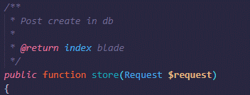 1) @param (store, edit, update) |  | add params | 25/10/2021 | Kaung Khant Naing
6 | 2021-10-29 | Open | Others | Careless | 2 spaces | 1) use 4 spaces in serviceInterface |  | format on save | 25/10/2021 | Kaung Khant Naing
7 | 2021-10-29 | Open | Logic | Improvement | soft delete | 1) please see the laravel soft delete and implement it in the laravel way (https://laravel.com/docs/8.x/eloquent#soft-deleting) |  | completed | 25/10/2021 | Kaung Khant Naing
8 | 2021-10-29 | Open | Others | Careless |  | 1) use 2 spaces for blade.php |  | format on save | 25/10/2021 | Kaung Khant Naing
9 | 2021-10-29 | Open | Others | Careless | submit type | 1) add button type submit in create.blade.php, edit.blade.php |  | added | 25/10/2021 | Kaung Khant Naing
10 | 2021-10-29 | Open | Others | Careless |  | 1) remove if the delete is not used in edit page |  | deleted unnecessary button | 25/10/2021 | Kaung Khant Naing

